RP Via Congrès
 | Check List - RP via Congrès

 |  |  | Retour en mise au point
 | Statut Atrium : En Attente de validation UC

Onglet Formulaire
 | Rubrique "Détail du contrat"
 | Champ Atrium | Elément à vérifier
1 | Titre de la mission | Titre du congrès

2 | Catégorie de l'événement + Workflow de l'événement | RP via Congrès - Déclaration ou Autorisation : Vérifier si le bon régime est appliqué en fonction des montants prises en charges (dans l'onglet prise en charge)
2.A |  | Si CCS-Déclaration : => Total hospitalité ≤ 2000 EUR => Dossier soumi à J-40 au plus tard (recommandé)
 | Onglet Prise en charge
2.A.1 | Montant Nombre | > Montant repas/déjeuner/diner ≤50 EUR > Montant hébergement ≤ 165 EUR TTC, petit déjeuner + taxe de séjour inclus
2.B |  | Si CCS-Autorisation : => Total hospitalité > 2000 EUR => Dossier soumi à J-100 au plus tard (recommandé)
 | Onglet Prise en charge
2.B.1 | Montant Nombre | > Montant repas/déjeuner/diner : 50 EUR < Montant repas ≤ 60 EUR > Montant hébergement > 150 EUR TTC, taxe de séjour incluse, sans petit déjeuner
3 | Date de début + Date de fin Heure de Début + Heure de Fin | Vérifier la correspondance avec le programme
 | Rubrique "information diverses"
4 | leader de l'événement | Doit etre renseigné
5 | Prénom et Nom du signataire de la convention | A COMPLETER PAR UC Ce champs doivent etre complété par la gestionnaire UC, ils s'agit du Business Unit Director ou Medical Unit Director
6 | Fonction du signataire de la convention | A COMPLETER PAR UC Ce champs doivent etre complété par la gestionnaire UC, ils s'agit du Business Unit Director ou Medical Unit Director
 | Rubrique "GESTIONNAIRE DMOS"
7 |  | La gestionnaire DMOS en charge de l'aire thérapeutique doit etre renseigné par l'initiateur du dossier

Onglet Document
5 | Programme de la manifestation | Doit contenir les dates, horaires, titres des sessions et orateurs
6 | Bulletin d'inscription | ou équivalent, indiquant les tarifs d’inscription et le détail des droits ouverts, si applicable ;
7 | Liste des évènements non promotionnels validés par le département médical | Doit etre présent
8 | liste des PDS validée biannuellement par le Médical | Doit etre présent UNIQUEMENT DANS LE CADRE D'UN CONGRES NATIONAL OU INTERNATIONAL

Onglet invité/PEC sous-onglet Prise en charge
9 | #Postes de dépenses# "Montant " et "nombre" | Si temps scientifique : ≥ 1h30 = possibilité d'un repas ≥ 3h : possibilité d' 1 repas + 1 pause ≥ 6h : possibilité d’1 repas + 2 pauses Le nombre maximum de pauses est limité à 2 pauses par jour PdS locaux : distance < 50 KM : > prise en charge frais de ticket de transports en commun, parking, péage et taxi PdS non locaux : distance ≥ 50 KM : >Prise en charge de l'hebergement + trajet avion/train + frais KM CES CHAMPS DOIVENT ETRE COMPLéTés POUR ETRE RéPERCUTés SUR LES CONVENTIONS
10 | #Postes de dépenses# "Description complète" | Vérifier que montants en TTC si champ complété. PAS DE NéCESSITé DE COMPLéTER POUR ETRE RéPERCUTé SUR LE CONTRAT (Se répercute seul si champ "montant" et "nombre" complété

Onglet invité/PEC sous-onglet Liste Invités
 | Les orateurs ne recevoivent pas de convention d'hospitalité donc celle-ci doit être incluse dans le contrat. Pas d'envoi de convention d'hospitalité au rôle orateur et collaborateur Si précisé en commentaire de l'envoi de convention a orateur, vérifier dans le CCS si l'hospitalité ne fait pas passer le CCS en régime d'autorisation Les étudiants, FFI ne peuvent pas etre invités
11 | Prise en charge | Vérifier qu'une PEC est bien attribuée à tous les participants sauf les orateurs
12 | Locaux/non Locaux | Vérifier que chaque auditeur soit catégorisé en Locaux ou Non locaux et cohérence avec PEC attribuée et PEC précifique
13 | Email | Tous les auditeurs doivent avoir une adresse mail de renseignée pour envoi de convention d'hospitalité
14 | Rôle | Un rôle doit etre attribué à tous les participants : > Auditeur : PdS participant > Orateur : PdS prestation d'orateur > Collaborateur : Personnel AbbVie
15 | Statut | > En régime de déclaration : Tous les participants doivent avoir un statut "Confirmé" "non retenu" "refusé par le médecin" >>LES CONVENTIONS SERONT ENVOYES UNIQUEMENT AU RÔLE "AUDITEURS" en statut "CONFIRMé" > En régime d'autorisation : Tous les participants doivent avoir un statut "Pressenti", "invité" "non retenu" "refusé par le médecin" >> La demande d'autorisation auprès des autorités concernera uniquement les roles auditeurs des statut "pressentis", "invité" et "confirmé" Plus aucun pressentis au moment d'envoyer les conventions, LES CONVENTIONS SERONT ENVOYES UNIQUEMENT AU RÔLE "AUDITEURS" en statut "CONFIRMé"
16 | Type d'invité + spécialité | Doit etre renseigné Les étudiants, FFI ne peuvent pas etre invités
17 | RPPS | Vérifier que chaque PDS a bien un numéro RPPS ( pas obligatoire pour infirmière) > SI PDS pas de numéro RPPS : Probablement FFI ou étudiant >>> A vérifier sur annuaire CNOM ou autre ordre ou Annuaire Santé. Les étudiants, FFI ne peuvent pas etre invités
18 | Invité par | Doit etre renseigné

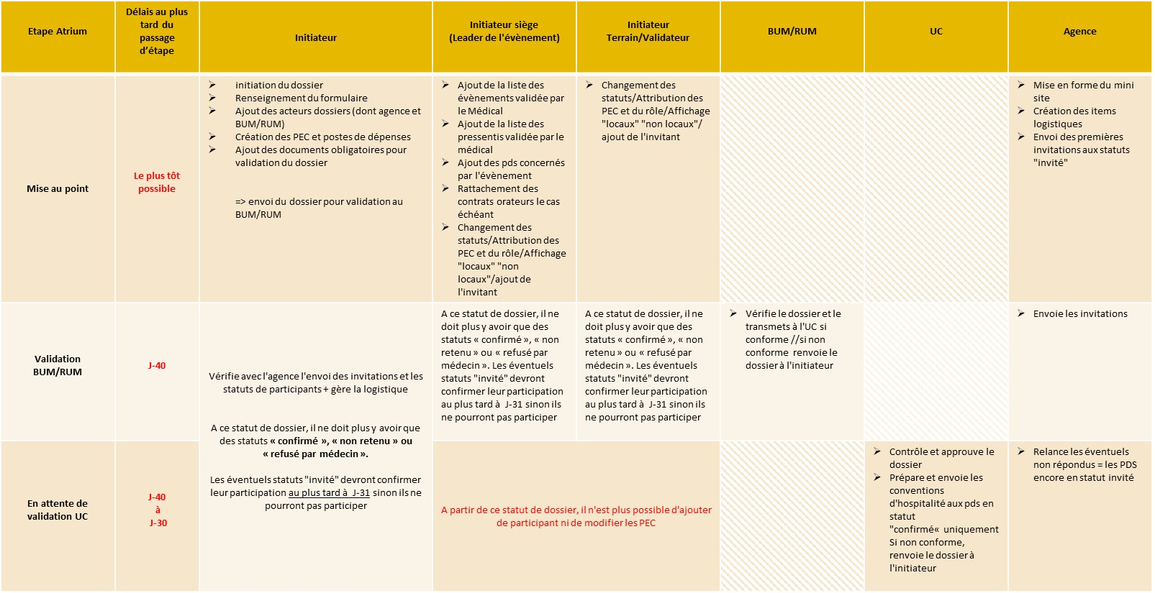
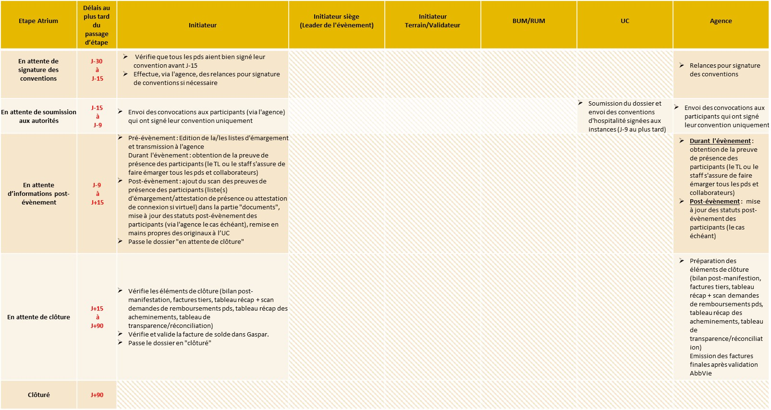
Régime de déclaration

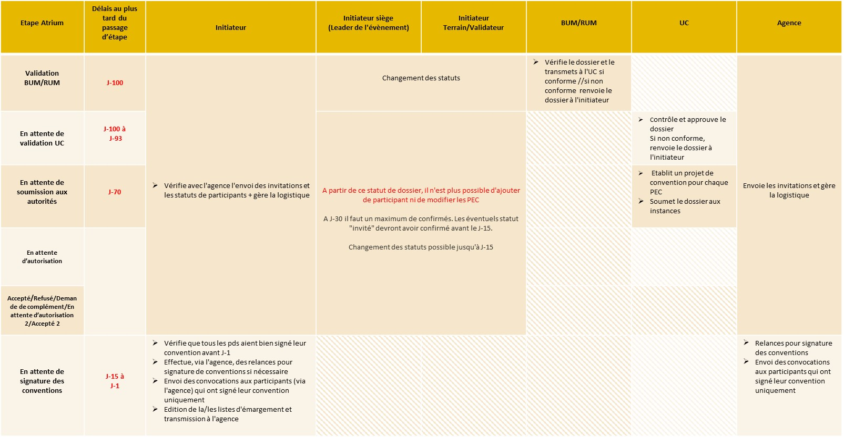
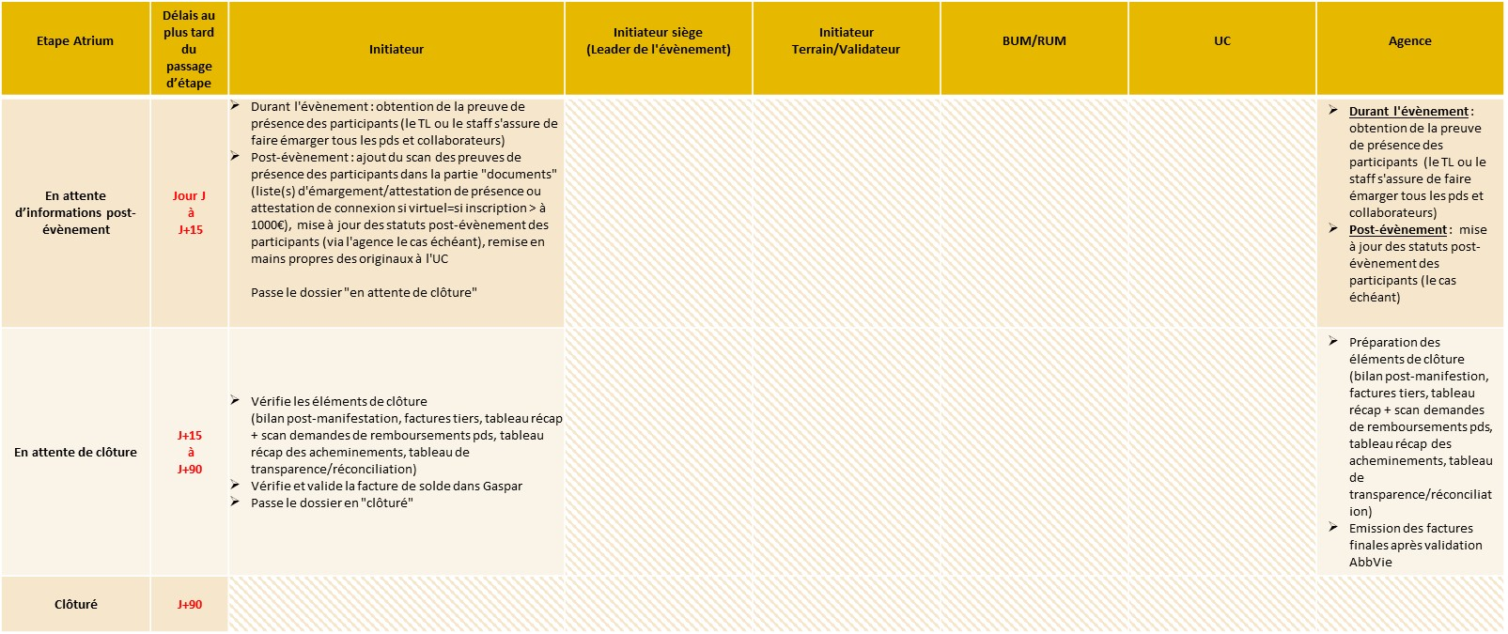
Régime d'autorisation

RP Via Agence
 | Check List - RP via Agence

 |  |  | Retour en mise au point
Onglet Formulaire
 | Rubrique "Détail du contrat"
 | Champ Atrium | Elément à vérifier
1 | Titre de la mission | Doit être renseigné : titre suffisament "parlant"

2 | Catégorie de l'événement + Workflow de l'événement | RP via Agence - Déclaration ou Autorisation : Vérifier si le bon régime est appliqué en fonction des montants prises en charges (dans l'onglet prise en charge)
2.A |  | Si CCS-Déclaration : => Total hospitalité ≤ 2000 EUR => Dossier soumi à J-40 au plus tard (recommandé)
 | Onglet Prise en charge
2.A.1 | Montant Nombre | > Montant repas/déjeuner/diner ≤50 EUR > Montant pause ≤15 EUR > Montant hébergement ≤ 165 EUR TTC, petit déjeuner + taxe de séjour inclus
2.B |  | Si CCS-Autorisation : => Total hospitalité > 2000 EUR => Dossier soumi à J-100 au plus tard (recommandé)
 | Onglet Prise en charge
2.B.1 | Montant Nombre | > Montant repas/déjeuner/diner : 50 EUR < Montant repas ≤ 60 EUR > Montant pause ≤15 EUR > Montant hébergement > 150 EUR TTC, taxe de séjour incluse, sans petit déjeuner
3 | Date de début + Date de fin Heure de Début + Heure de Fin | Vérifier avec carton d'invitation/programme si ça correspond
 | Rubrique "information diverses"
4 | leader de l'événement | Doit etre renseigné
5 | Prénom et Nom du signataire de la convention | A COMPLETER PAR UC Ce champs doivent etre complété par la gestionnaire UC, ils s'agit du Business Unit Director ou Medical Unit Director
6 | Fonction du signataire de la convention | A COMPLETER PAR UC Ce champs doivent etre complété par la gestionnaire UC, ils s'agit du Business Unit Director ou Medical Unit Director
 | Rubrique "GESTIONNAIRE DMOS"
7 |  | La gestionnaire DMOS en charge de l'aire thérapeutique doit etre renseigné par l'initiateur du dossier

Onglet Document
5 | Programme/carton d'invitation | > Complété et validé : Nom orateur, date, horaires, Intitulé des sessions, lieu, numéro d'Identification en bas de chaque page, mention Privacy, hospitalité prévue en adéquation avec temps scientifique > Cohérent avec les données ATRIUM (onglet PEC comparer les hospitalités prévues
6 | Liste des évènements non promotionnels validés par le département médical | Pour les événements non promotionnel et si l’hospitalité offerte est supérieure à un repas et deux pauses
7 | liste des PDS validée biannuellement par le Médical | Pour les événements non promotionnel et si l’hospitalité offerte est supérieure à un repas et deux pauses

Onglet invité/PEC sous-onglet Prise en charge
8 | #Postes de dépenses# "Montant " et "nombre" | Si temps scientifique : ≥ 1h30 = possibilité d'un repas ≥ 3h : possibilité d' 1 repas + 1 pause ≥ 6h : possibilité d’1 repas + 2 pauses Le nombre maximum de pauses est limité à 2 pauses par jour PdS locaux : distance < 50 KM : > prise en charge frais de ticket de transports en commun, parking, péage et taxi PdS non locaux : distance ≥ 50 KM : >Prise en charge de l'hebergement + trajet avion/train + frais KM CES CHAMPS DOIVENT ETRE COMPLéTés POUR ETRE RéPERCUTés SUR LE CONTRAT
9 | #Postes de dépenses# "Description complète" | Vérifier que montants en TTC si champ complété. PAS DE NéCESSITé DE COMPLéTER POUR ETRE RéPERCUTé SUR LE CONTRAT (Se répercute seul si champ "montant" et "nombre" complété

Onglet invité/PEC sous-onglet Liste Invités
 | Les orateurs ne recevoivent pas de convention d'hospitalité donc celle-ci doit être incluse dans le contrat. Pas d'envoi de convention d'hospitalité au rôle orateur et collaborateur Si précisé en commentaire de l'envoi de convention a orateur, vérifier dans le CCS si l'hospitalité ne fait pas passer le CCS en régime d'autorisation Les étudiants, FFI ne peuvent pas etre invités
10 | Prise en charge | Vérifier qu'une PEC est bien attribuée à tous les participants sauf les orateurs
11 | Locaux/non Locaux | Vérifier que chaque auditeur soit catégorisé en Locaux ou Non locaux et cohérence avec PEC attribuée et PEC précifique
12 | Email | Tous les auditeurs doivent avoir une adresse mail de renseignée pour envoi de convention d'hospitalité
13 | Rôle | Un rôle doit etre attribué à tous les participants : > Auditeur : PdS participant > Orateur : PdS prestation d'orateur > Collaborateur : Personnel AbbVie
14 | Statut | > En régime de déclaration : Tous les participants doivent avoir un statut "Confirmé" "non retenu" "refusé par le médecin" >>LES CONVENTIONS SERONT ENVOYES UNIQUEMENT AU RÔLE "AUDITEURS" en statut "CONFIRMé" > En régime d'autorisation : Tous les participants doivent avoir un statut "Pressenti", "invité" "non retenu" "refusé par le médecin" >> La demande d'autorisation auprès des autorités concernera uniquement les roles auditeurs des statut "pressentis", "invité" et "confirmé" Plus aucun pressentis au moment d'envoyer les conventions, LES CONVENTIONS SERONT ENVOYES UNIQUEMENT AU RÔLE "AUDITEURS" en statut "CONFIRMé"
15 | Type d'invité + spécialité | Doit etre renseigné Les étudiants, FFI ne peuvent pas etre invités
16 | RPPS | Vérifier que chaque PDS a bien un numéro RPPS ( pas obligatoire pour infirmière) > SI PDS pas de numéro RPPS : Probablement FFI ou étudiant >>> A vérifier sur annuaire CNOM ou autre ordre ou Annuaire Santé. Les étudiants, FFI ne peuvent pas etre invités
17 | Invité par | Doit etre renseigné

Régime de déclaration

Régime d'autorisation

